Лист1
РАЗДЕЛ IV. Техническое задание
 |  | СПЕЦИФИКАЦИЯ

 | Наименование | ед. изм. | Цвет | Материал | Размеры | Дополнительные характеристики | Цена за единицу измерения, рублей, без НДС | Цена за единицу измерения, рублей, с НДС
1 | модульное грязезащитное покрытие "Антикаблук" | кв.м. | черный | ПВХ | высота покрытия 14 мм. ширина рулона 90 см. длина рулона 10 м. | Температурный режим от-20С до+50С, объем поглощающей грязи: 7л/кв.м. | 2,000.00 | 2,400.00
2 | модульное грязезащитное покрытие "Чистопласт" | кв.м. | черный | ПВХ | высота покрытия 14 мм. ширина рулона 90 см. длина рулона 10 м. | Температурный режим от-20С до+50С, объем поглощающей грязи: 7л/кв.м. | 1,700.85 | 2,041.02
3 | модульное грязезащитное покрытие "Чистопласт" | кв.м. | черный | ПВХ | высота покрытия 10 мм. ширина рулона 90 см. длина рулона 10 м. | Температурный режим от-20С до+50С, объем поглощающей грязи: 7л/кв.м. | 1,500.00 | 1,800.00
4 | Резиновый коврик | шт. | черный | каучук | высота 16 мм, размер 100*150 см. | Температурный режим от-50С до+50С, объем поглощающей грязи: 12 л/кв.м. | 1,681.83 | 2,018.20
5 | Грязезащитное покрытие "травка" | кв.м. | черный | износостойкий пластик | высота 10 мм, длина рулона 15 м.,ширина рулона 0,9м. | с подложкой из прорезиненного материала | 400.51 | 480.61 | 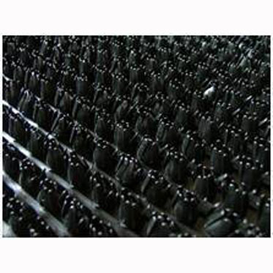
6 | Профиль для монтажа покрытия | п. метр | металл | аллюминий | высота профиля 14мм |  | 253.40 | 304.08
7 | Профиль для монтажа покрытия | п. метр | металл | аллюминий | высота профиля 10мм |  | 190.00 | 228.00

Начальная (максимальная) цена составляет 600 000 рублей (Шестьсот тысяч) рублей 00 копеек, с учетом НДС 20%
Место доставки |  |  |  | г. Уфа, ул. Каспийская, д.14
Срок доставки |  |  |  | доставка товара должна быть осуществлена в срок, указанный в Заказе, но не более 10 календарных дней после подписания сторонами Заказа.
Гарантийный срок |  |  |  | не менее 12 месяцев со дня подписания Акта сдачи-приемки Товара
Контактное лицо по тех.вопросам |  |  |  | Юмагулов Ильгам Ильдусович, телефон (347) 221-54-32, e.mail: i.yumagulov@bashtel.ru

